Лист 1
Прайс-лист
МИР ПРЯЖИ

В валюте: руб. (курс 1).
Цены указаны на 07.08.2020

№ | Номенклатура/ Характеристика номенклатуры | Описание | Изображение | Артикул | Цена | Ед. | Остаток | Ссылка на сайт
 | AcryPearl Желтый лимон перламутровый 20мл | AcryPearl Желтый лимон перламутровый 20мл | 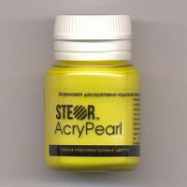 | R11V20/STEOR | 36.00 |  |  | Изображение
 | AcryPearl Желтый лимон перламутровый 20мл |  |  |  | 36.00 | шт | 1 | Изображение

